Graficos de respuestas
Conjunto de datos | Subconjunto | Grafico
AntiTb | AntiTb_wABP | 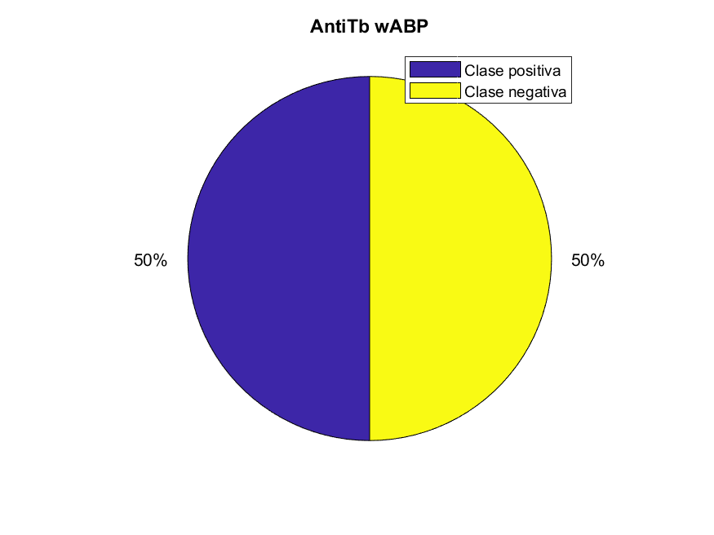
 | AntiTb_wnonAntiTb | 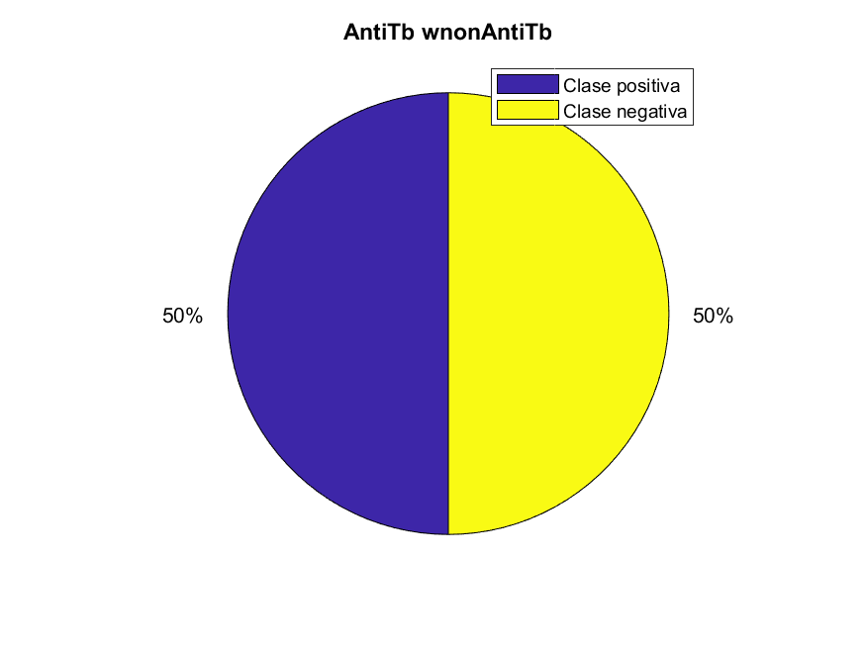
ACP-DL | ACP-DL_240 | 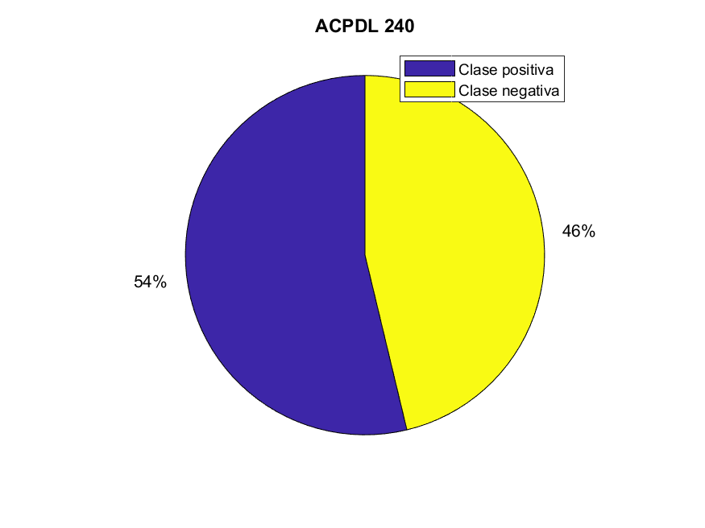
 | ACP-DL_740 | 
iACP | iACP_benchmark | 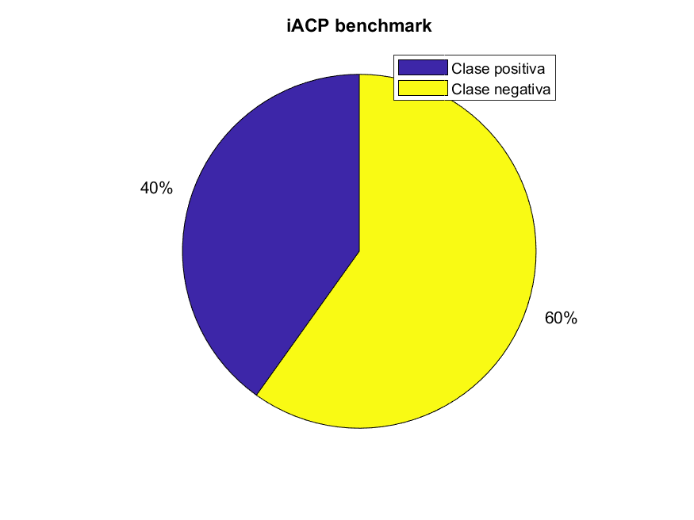
 | iACP_independent | 
QSP | QSP | 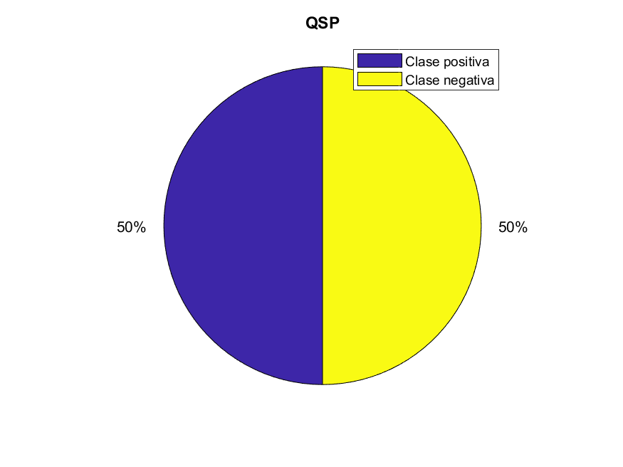
iAMP-2L benchmark (sólo porción positiva) | iAMP-2L benchmark (sólo porción positiva) | 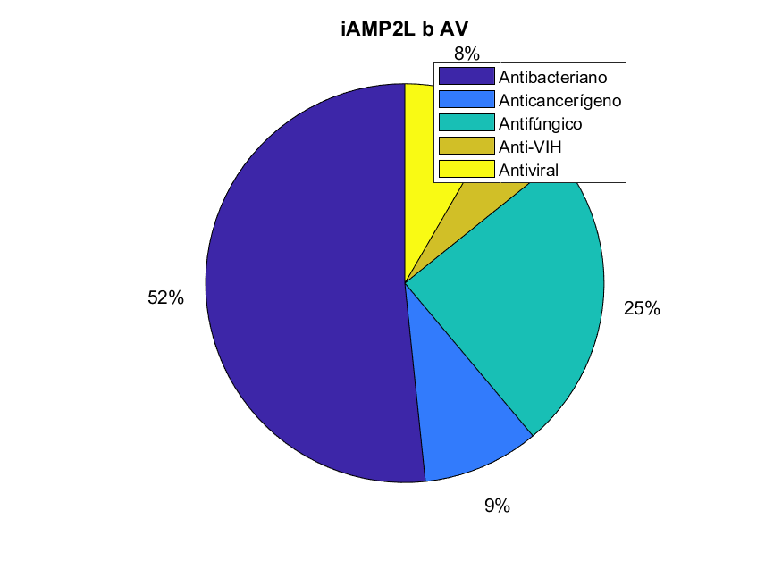
iAMP-2L indepenent | iAMP-2L_independent | 
AmPEP | AmPEP | 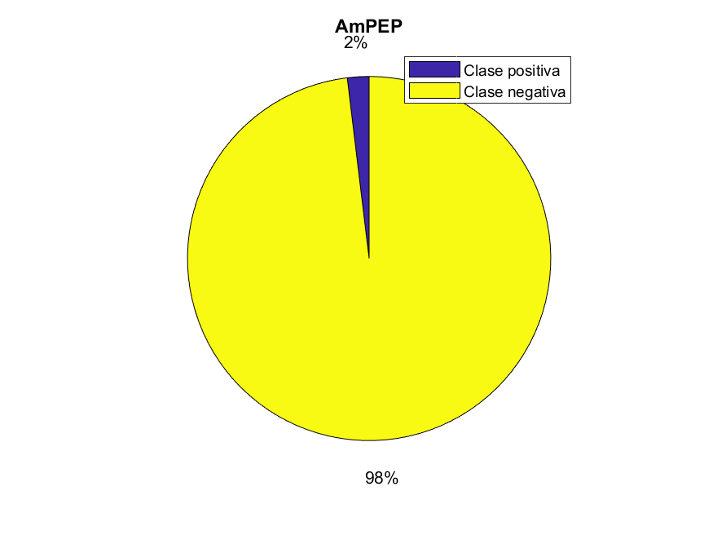
iSAR | iSAR_GLP2 | 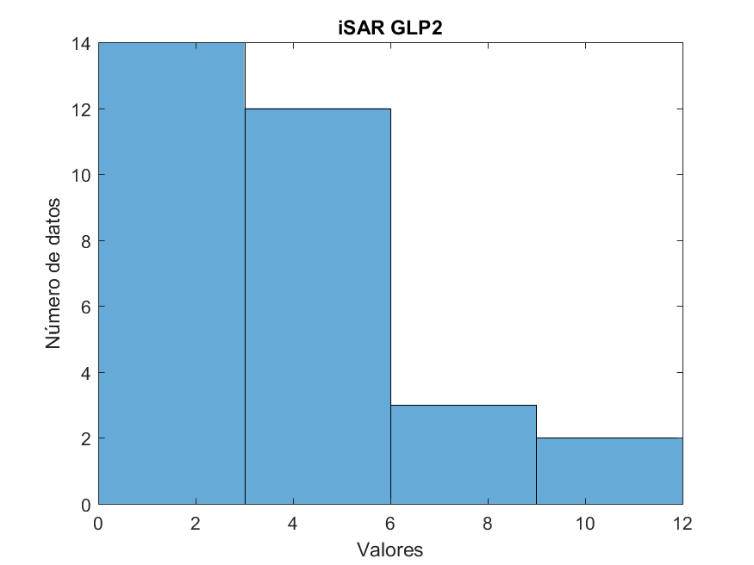
PPI-MetaGO | PPI-MetaGO_ATPPI | 
 | PPI-MetaGO_DMPPI | 
 | PPI-MetaGO_EC2PPI | 
 | PPI-MetaGO_MMPPI | 
 | PPI-MetaGO_SC5PPI | 
 | PPI-MetaGO_SPPPI | 
HA1 | HA1_antigenicity | 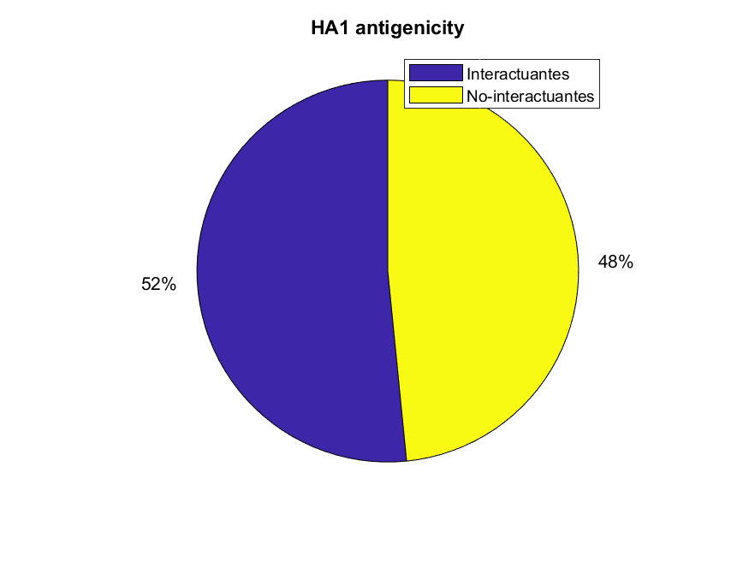
DBP | DBP | 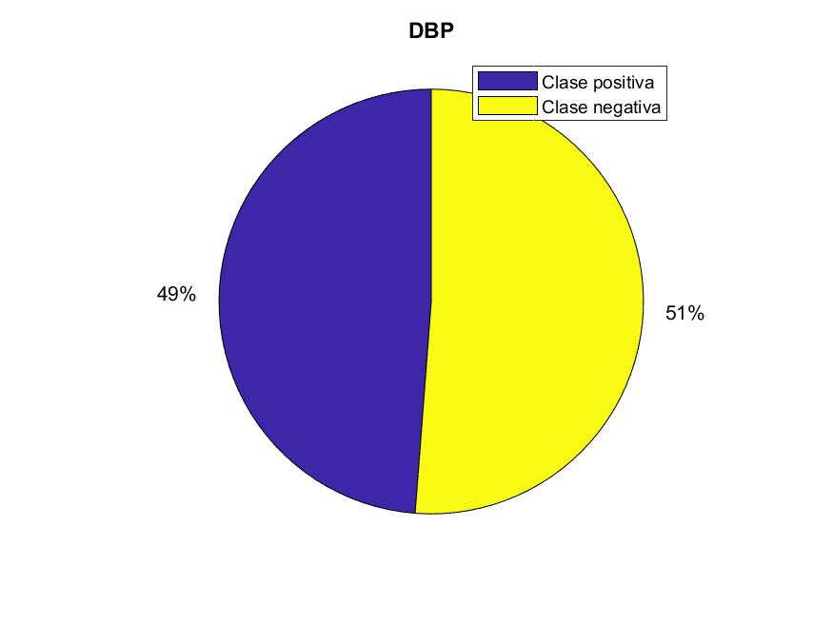
Pop | Pop_ara | 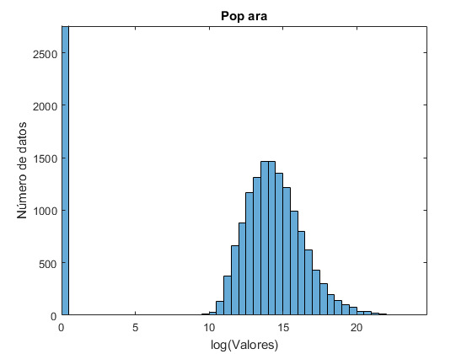 | * Numero de datos en el primer bin en realidad supera 2*10^4. log = logaritmo natural
 | Pop_chlamy | 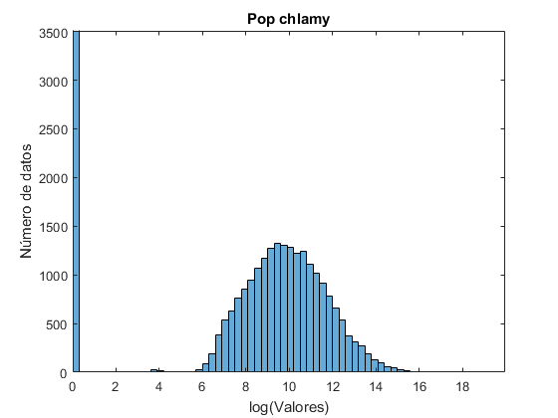 | * Numero de datos en el primer bin en realidad supera 2*10^4. log = logaritmo natural
 | Pop_yeast | 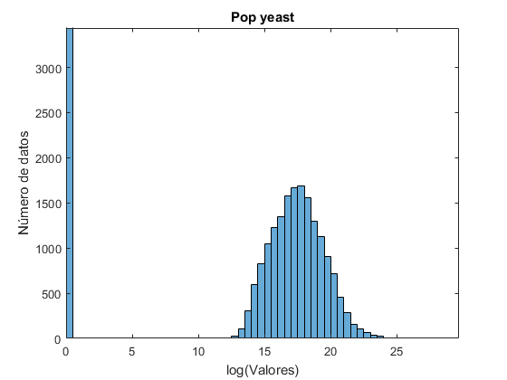 | * Numero de datos en el primer bin en realidad supera 2*10^4. log = logaritmo natural
VaxinPad | VaxinPad | 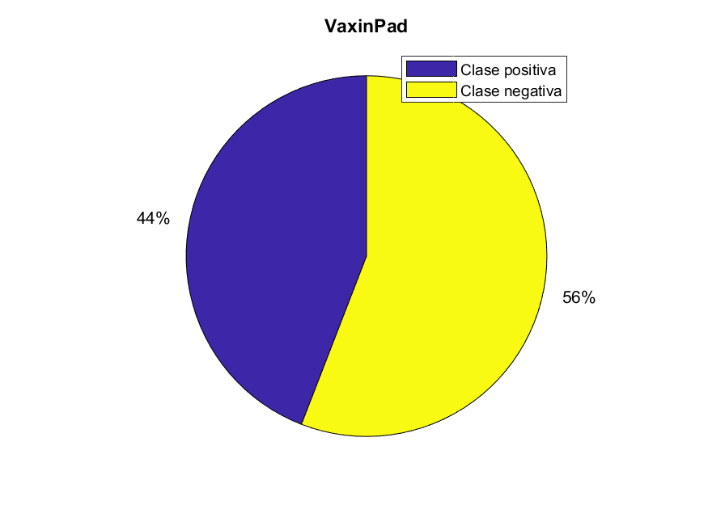
Solub | Solub | 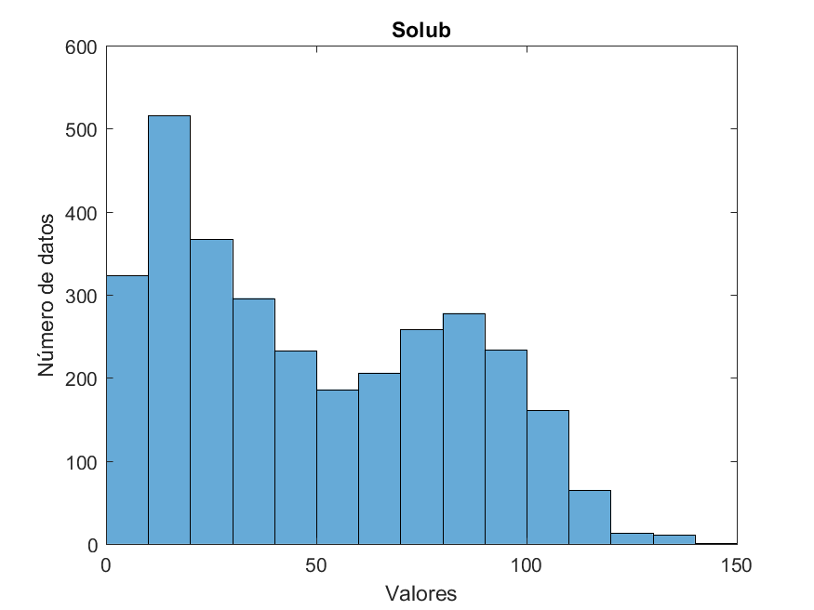
Absorption | Absorption | 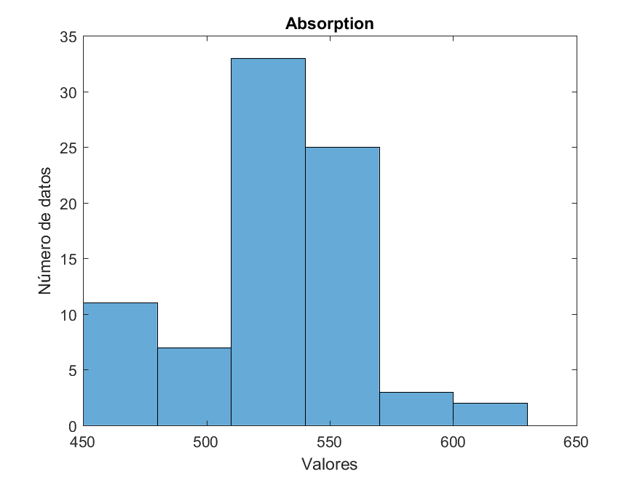
Entantioselectivity | Enantioselectivity | 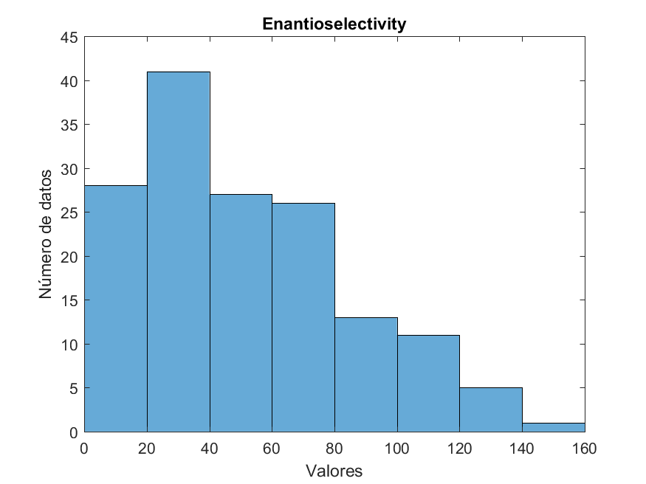
Localization | Localization | 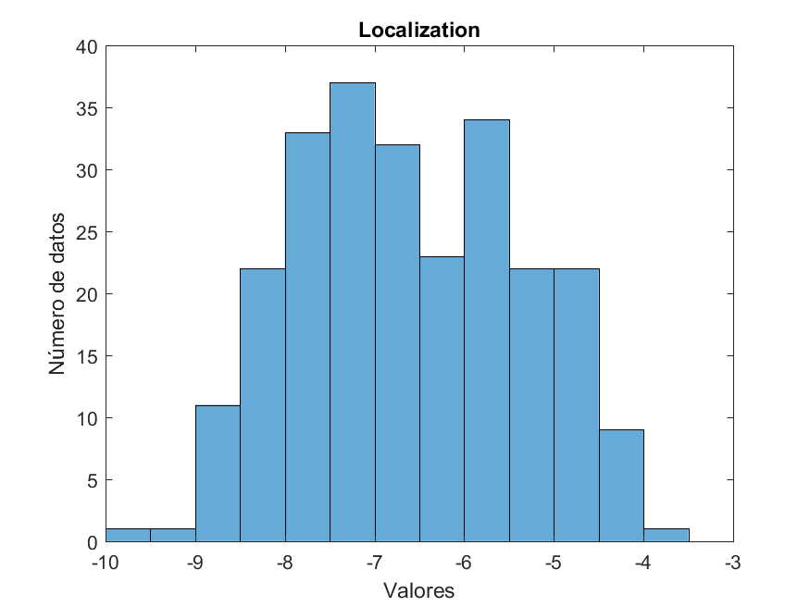
T50 | T50 | 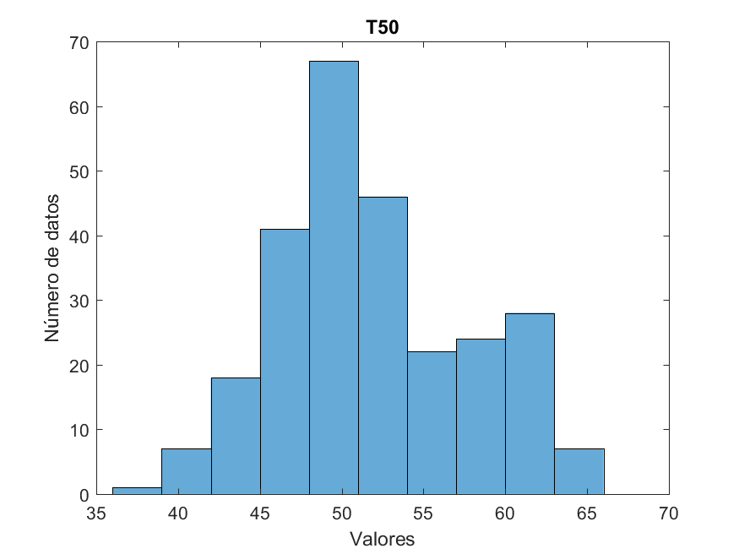
RT | RT_Luna-hilic | 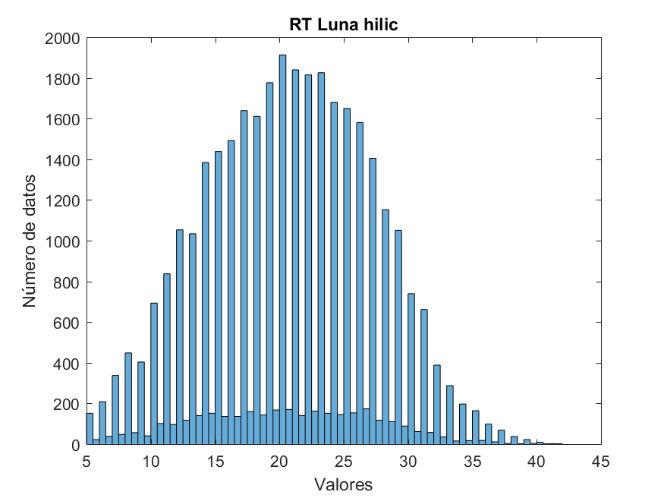
 | RT_Luna-silica | 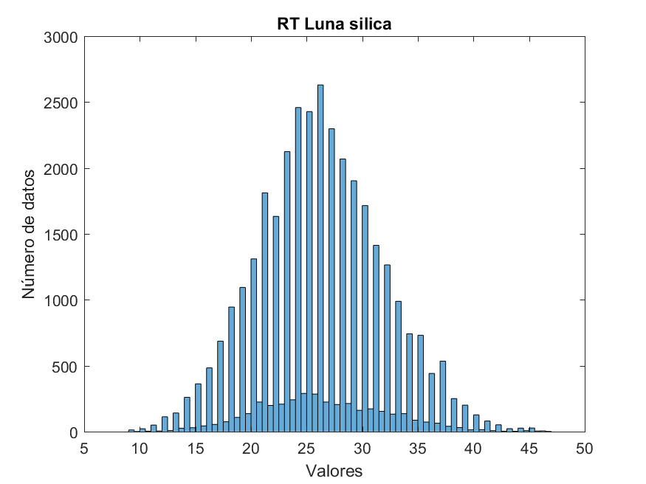
 | RT_Atlantis | 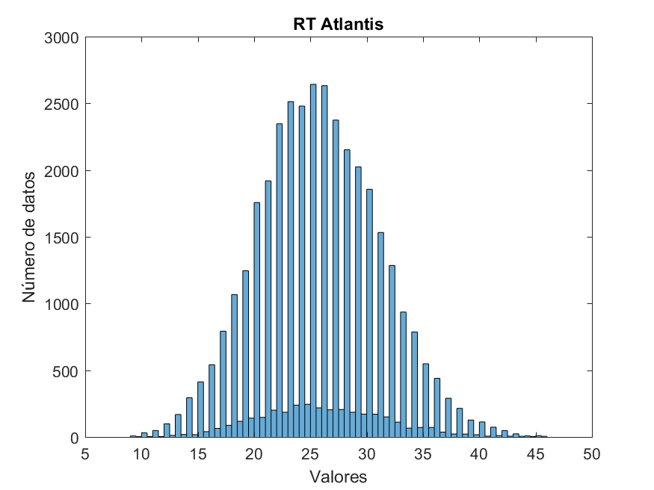
 | RT_Xbridge | 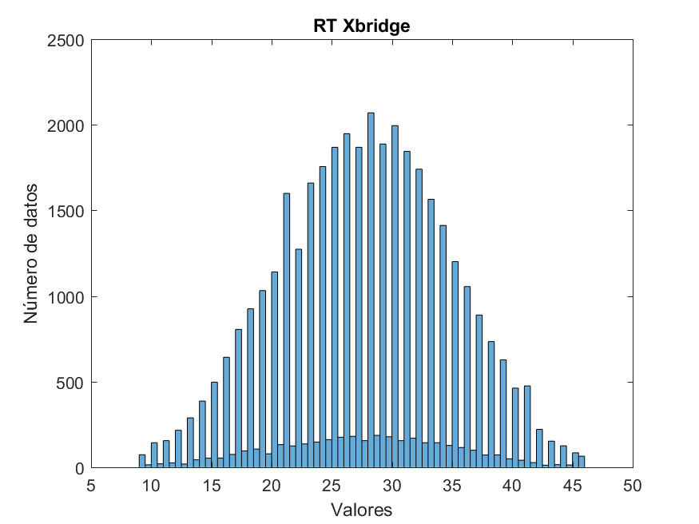
 | RT_SCX | 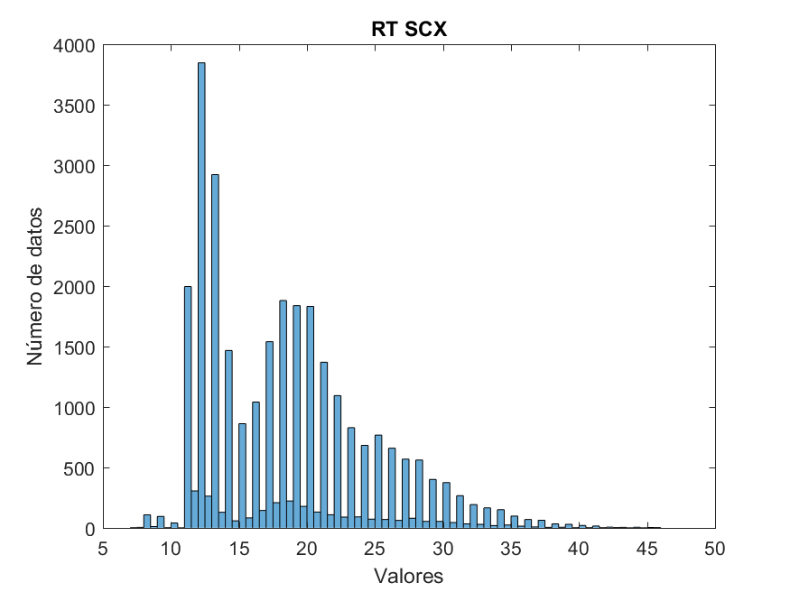
 | RT_Yeast | 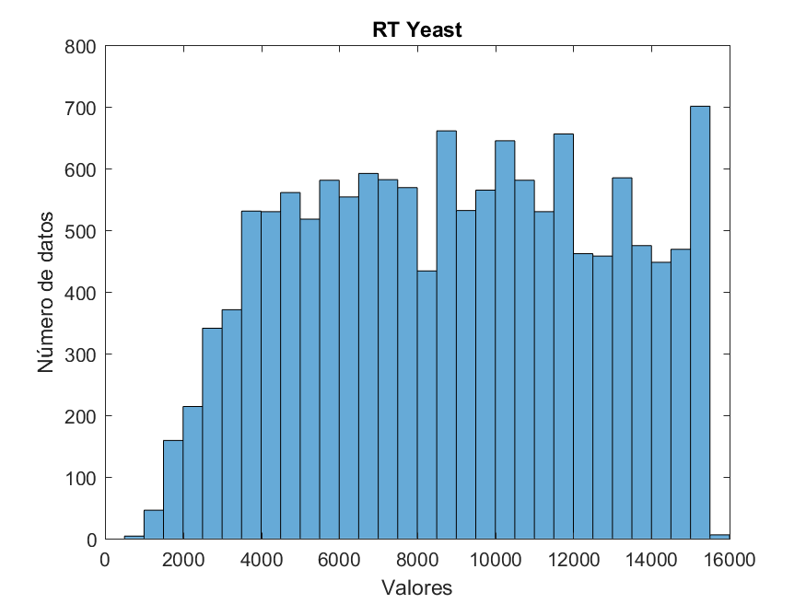
 | RT_Hela | 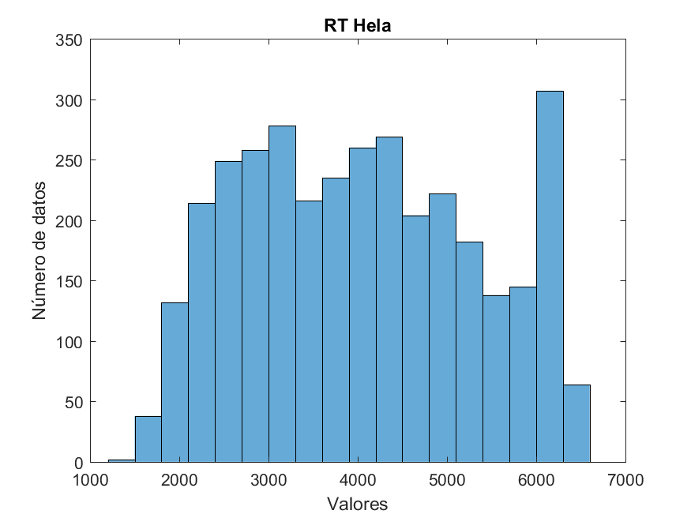
 | RT_Misc | 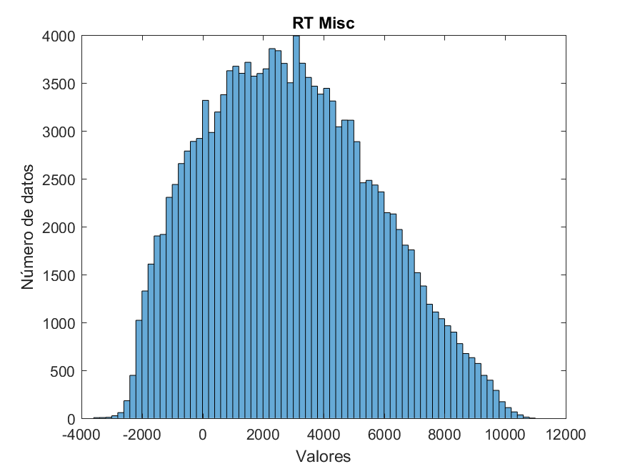
LR-PPI | LR-PPI | 

